DEBUG
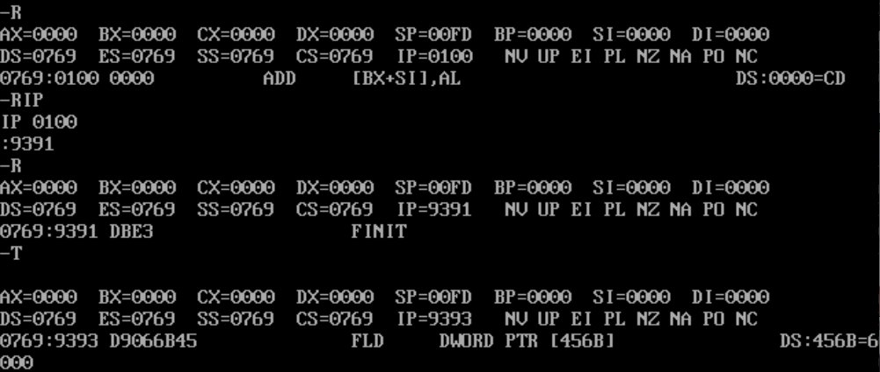
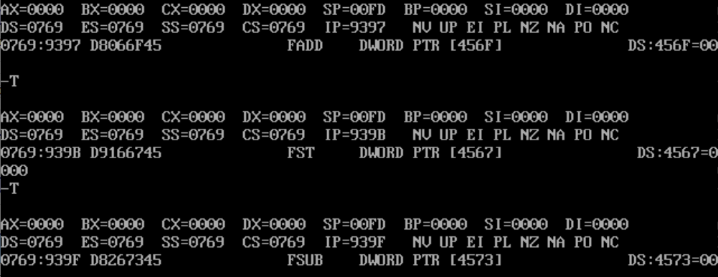
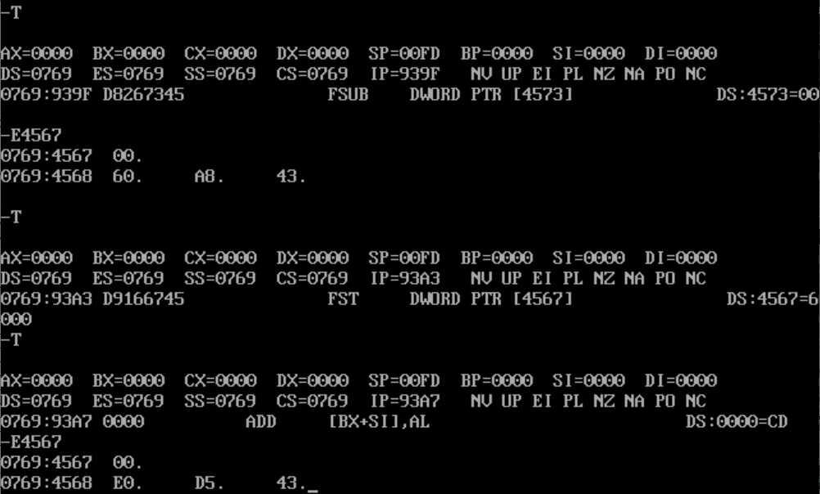
Arquitectura de Computadoras I |  | Trabajo Práctico 3
ALUMNO: | Ivan Alejandro Urso | DNI: | 45,679,391

Capturas de Pantalla de DEBUG

